对账
订单号 | 入住日期 | 离店日期 | 应收 |  |  |  | ,
999225954073894 | 2023-08-15 | 2023-08-16 | 29.67 | 29.67 | 3761902 | 0 | ,3761902 | 直连
999225957254055 | 2023-08-15 | 2023-08-16 | 37.98 | 37.98 | 3762869 | 0 | ,3762869 | 直连
999225987077104 | 2023-08-15 | 2023-08-16 | 307.78 | 307.78 | 3768053 | 0 | ,3768053 | 直连
999225993795464 | 2023-08-14 | 2023-08-16 | 619.35 | 619.38 | 3769464 | -0.03 | ,3769464 | 直连
999225999634458 | 2023-08-14 | 2023-08-16 | 64.08 | 64.08 | 3770946 | 0 | ,3770946 | 直连
999226007428543 | 2023-08-14 | 2023-08-16 | 57.48 | 57.48 | 3772572 | 0 | ,3772572 | 直连
999226015291583 | 2023-08-14 | 2023-08-16 | 122.36 | 122.36 | 3774524 | 0 | ,3774524 | 直连
999226023338123 | 2023-08-15 | 2023-08-16 | 31.49 | 31.49 | 3776524 | 0 | ,3776524 | 直连
999226028505246 | 2023-08-15 | 2023-08-16 | 99.95 | 99.95 | 3777358 | 0 | ,3777358 | 直连
999226038435512 | 2023-08-14 | 2023-08-16 | 548.98 | 548.98 | 3780264 | 0 | ,3780264 | 直连
999226039352011 | 2023-08-14 | 2023-08-16 | 199.23 | 199.23 | 3780560 | 0 | ,3780560 | 直连
999226041528035 | 2023-08-15 | 2023-08-16 | 24.43 | 24.43 | 3781381 | 0 | ,3781381 | 直连
999226041542780 | 2023-08-14 | 2023-08-16 | 135.08 | 135.08 | 3781388 | 0 | ,3781388 | 直连
26048554497 | 2023-08-15 | 2023-08-16 | 62.89 | 62.89 | 3782313 | 0 | ,3782313 | 直连
999226055554932 | 2023-08-15 | 2023-08-16 | 21.81 | 21.81 | 3783661 | 0 | ,3783661 | 直连
999226055617686 | 2023-08-15 | 2023-08-16 | 30.37 | 30.37 | 3783680 | 0 | ,3783680 | 直连
999226055626070 | 2023-08-15 | 2023-08-16 | 57.43 | 57.43 | 3783682 | 0 | ,3783682 | 直连
999226055946635 | 2023-08-15 | 2023-08-16 | 69.28 | 69.28 | 3783794 | 0 | ,3783794 | 直连
999226057237669 | 2023-08-15 | 2023-08-16 | 33.81 | 33.81 | 3784072 | 0 | ,3784072 | 直连
999226057711143 | 2023-08-15 | 2023-08-16 | 102.98 | 102.98 | 3784261 | 0 | ,3784261 | 直连
999226058878837 | 2023-08-15 | 2023-08-16 | 22.95 | 22.95 | 3784601 | 0 | ,3784601 | 直连
999226059319296 | 2023-08-15 | 2023-08-16 | 101.68 | 101.68 | 3784675 | 0 | ,3784675 | 直连
999226059786939 | 2023-08-15 | 2023-08-16 | 29.64 | 29.64 | 3784882 | 0 | ,3784882 | 直连
999226060571084 | 2023-08-15 | 2023-08-16 | 16.61 | 16.61 | 3785151 | 0 | ,3785151 | 直连
999226061763112 | 2023-08-15 | 2023-08-16 | 37.83 | 37.83 | 3785501 | 0 | ,3785501 | 直连
999226062681916 | 2023-08-15 | 2023-08-16 | 54.42 | 54.42 | 3785756 | 0 | ,3785756 | 直连
999226063732936 | 2023-08-15 | 2023-08-16 | 15.91 | 15.91 | 3785980 | 0 | ,3785980 | 直连
999226064395974 | 2023-08-15 | 2023-08-16 | 48.63 | 48.63 | 3786211 | 0 | ,3786211 | 直连
999226065290207 | 2023-08-15 | 2023-08-16 | 82 | 82.00 | 3786632 | 0 | ,3786632 | 直连
999226065641110 | 2023-08-15 | 2023-08-16 | 17.47 | 17.47 | 3786879 | 0 | ,3786879 | 直连
999226067454892 | 2023-08-15 | 2023-08-16 | 102.77 | 102.77 | 3787686 | 0 | ,3787686 | 直连
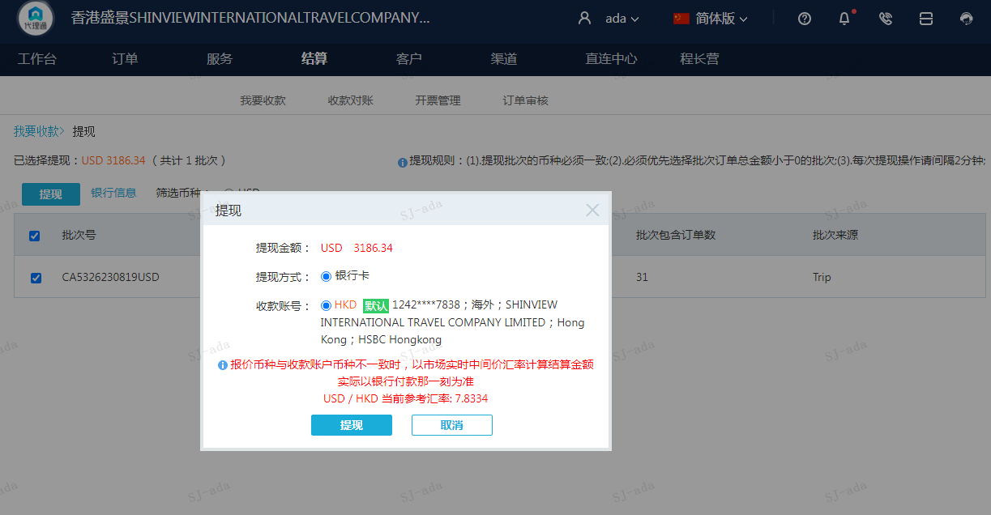
 |  |  | 3186.34
 |  |  | USD 3186.34

A230819094543911 | 3186.34 | 24959.88
USD / HKD 当前参考汇率: 7.8334
总计：3186.34 USD/ 24959.88 HKD

